Putaran Pertama
 |  |  |  |  |  | Algoritma DES

Plaintext | Kelompok6
Kunci | Madiun
Algoritma | AES 128 bit -> 16 byte

 | K | m | 6 | null |  | M | u | null | null
 | e | p | null | null |  | a | n | null | null
 | l | o | null | null |  | d | null | null | null
 | o | k | null | null |  | i | null | null | null

 |  | Konversi Teks Ke Hexadecimal

 | 4b | 6d | 36 | 00 |  | 4d | 75 | 00 | 00
 | 65 | 70 | 00 | 00 |  | 61 | 6e | 00 | 00
 | 6c | 6f | 00 | 00 |  | 64 | 00 | 00 | 00
 | 6f | 6b | 00 | 00 |  | 69 | 00 | 00 | 00

 | Konversi HExaDecimal ke Biner

 | 01001011 | 01101101 | 00110110 | 00000000 |  | 01001101 | 01110101 | 00000000 | 00000000
 | 01100101 | 01110000 | 00000000 | 00000000 |  | 01100001 | 01101110 | 00000000 | 00000000
 | 01101100 | 01101111 | 00000000 | 00000000 |  | 01100100 | 00000000 | 00000000 | 00000000
 | 01101111 | 01101011 | 00000000 | 00000000 |  | 01101001 | 00000000 | 00000000 | 00000000

 | Initial Round XoR

 | 01001011 | XoR | 01001101 | = | 00000110 |  | 00110110 | XoR | 01110101 | = | 1000011 |  | Hasil | 00000110 | 10000011 | 00110001 | 00000000
 | 01100101 | XoR | 01100001 | = | 00000100 |  | 01110000 | XoR | 01101110 | = | 00011110 |  |  | 00000100 | 00011110 | 00000000 | 00000000
 | 01101100 | XoR | 01100100 | = | 00001000 |  | 01101111 | XoR | 00000000 | = | 01101111 |  |  | 00001000 | 01101111 | 00000000 | 00000000
 | 01101111 | XoR | 01101001 | = | 00000110 |  | 01101011 | XoR | 00000000 | = | 01101011 |  |  | 00000110 | 01101011 | 00000000 | 00000000

 | 00110110 | XoR | 00000000 | = | 00110001 |  | 00000000 | XoR | 00000000 | = | 00000000 |  | Hasil Hexa | 6 | 83 | 31 | 00
 | 00000000 | XoR | 00000000 | = | 00000000 |  | 00000000 | XoR | 00000000 | = | 00000000 |  |  | 4 | 1E | 00 | 00
 | 00000000 | XoR | 00000000 | = | 00000000 |  | 00000000 | XoR | 00000000 | = | 00000000 |  |  | 8 | 6F | 00 | 00
 | 00000000 | XoR | 00000000 | = | 00000000 |  | 00000000 | XoR | 00000000 | = | 00000000 |  |  | 6 | 6B | 00 | 00

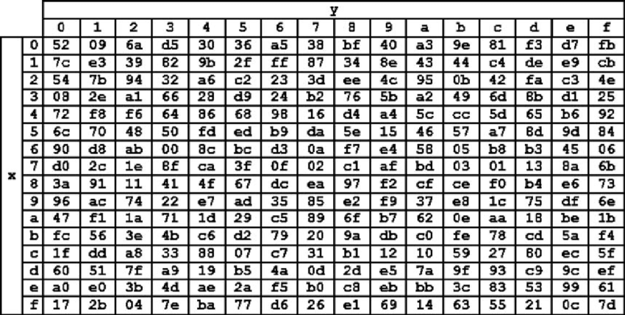
 | Hasil XoR |  |  |  |  |  |  |  |  | Tabel S -BOX
 | 36 | 83 | 31 | 00
 | 34 | 1E | 00 | 00
 | 38 | 6F | 00 | 00
 | 36 | 6B | 00 | 00
 |  |  |  |  | ex
 | Proses Sub-bytes menggunakan tabel S-Box

 | 24 | 41 | 2E | 52
 | 28 | E9 | 52 | 52
 | 76 | 06 | 52 | 52
 | 24 | 05 | 52 | 52

 |  | Proses Shift Rows

 | 24 | 41 | 2E | 52 | Baris 1 Tidak digeser
 | 28 | E9 | 52 | 52 | Geser 1
 | 76 | 06 | 52 | 52 | Geser 2
 | 24 | 05 | 52 | 52 | Geser 3

 |  | Hasil Shift Rows
 | 24 | 41 | 2E | 52
 | E9 | 52 | 52 | 28
 | 52 | 52 | 76 | 06
 | 52 | 24 | 05 | 52

 | Proses Mix Column

 | 02 | 03 | 01 | 01 |  | 24 | 41 | 2E | 52
 | 01 | 02 | 03 | 01 | * | E9 | 52 | 52 | 28 |  | =
 | 01 | 01 | 02 | 03 |  | 52 | 52 | 76 | 06
 | 03 | 01 | 01 | 02 |  | 52 | 24 | 05 | 52

 | 00000010 | 00000011 | 00000001 | 00000001 |  | 00100100 | 01000001 | 00101110 | 01010010 |  |  | 00100110 | 01000010 | 00101111 | 01010011
 | 00000001 | 00000010 | 00000011 | 00000001 | * | 11101001 | 01010010 | 01010010 | 00101000 |  | = | 11101000 | 01010000 | 01010001 | 00101001
 | 00000001 | 00000001 | 00000010 | 00000011 |  | 01010010 | 01010010 | 01110110 | 00000110 |  |  | 01010011 | 01010011 | 01110100 | 00000101
 | 00000011 | 00000001 | 00000001 | 00000010 |  | 01010010 | 00100100 | 00000101 | 01010010 |  |  | 01010001 | 00100101 | 00000100 | 01010000

 | Konversi Hexa
 | 26 | 42 | 2F | 53
 | E8 | 50 | 51 | 29
 | 53 | 53 | 74 | 05
 | 51 | 25 | 04 | 50

 | Hasil putaran pertama adalah
 | 26 E8 53 51 | 42 50 53 25 | 2F 51 74 04 | 53 29 05 50

 | Lanjut putaran selanjut nya sampe 10x putaran

 | http://xor.pw/#
 | https://www.rapidtables.com/convert/number/binary-to-hex.html
 | https://repository.dinus.ac.id/docs/ajar/AES.pdf
 | https://i.stack.imgur.com/CUYmi.png

